Sheet1
画像の数だけページごとに配置.jsx
 | 仕様
 |  | ・画像の数だけページを作成し、各ページに長方形フレーム（グラフィックフレーム）を作成、1枚づつ配置します。
 |  | ・長方形フレームは左右天地5mmの余白を確保し、ページの中央に配置。
 |  |  | 例：A4(210x 297mm)の場合、200 x 287 mm
 |  | ・「内容を縦横比率に応じて合わせる」で配置しますが、横向きの場合、長辺が揃うように回転をかけます。
 |  | ・処理後、タイムスタンプをファイル名にデスクトップに保存します。
 |  |  | 例：2018年2月18日20時1分55秒.indd

 | 手順
 |  | １．JSXの配置
 |  |  | Windows 10 の場合
 |  |  |  | C:\Users\UsersName\AppData\Roaming\Adobe\InDesign\Version xx.x-J\ja_JP\Scripts\Scripts Panel
 |  |  |  | にJSXを配置。 |  | xx.x はバージョン
 |  |  | Mac の場合
 |  |  |  | /Users/UsersName/Library/Preferences/Adobe InDesign/Version xx.x-J/ja_JP/Scripts/Scripts Panel
 |  |  |  | にJSXを配置。 |  | xx.x はバージョン

 |  | ２．スクリプト実行
 |  |  | ウィンドウ > ユーティリティ > スクリプト パネルのユーザーに表示されるのでダブルクリックで実行します。
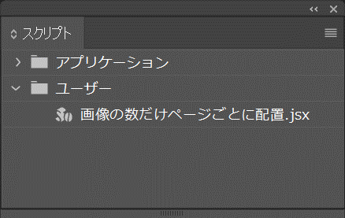

 |  |  |  |  | ※ExtendScript Toolkit でJSXを開いての実行でも可能。

 |  |  | ドキュメントサイズを選択します。
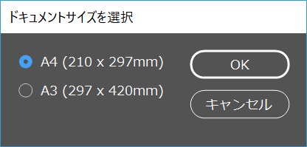

 |  |  | 処理する画像の入ったフォルダを選択します。 ※画像はあらかじめフォルダに格納しておきます。
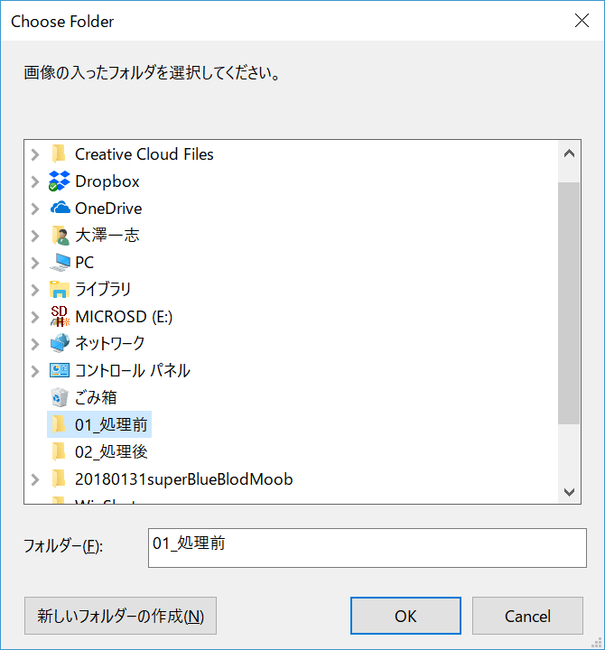

 |  |  | 処理中はプログレスバーが表示されます。

 |  |  | 処理終了。
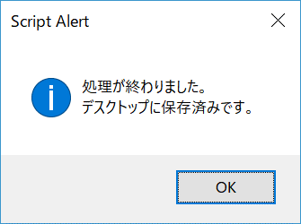



 |  |  | デスクトップにタイムスタンプのファイル名で保存されます。ドキュメントは開いた状態です。

 |  |  | 仕様通り配置されました。
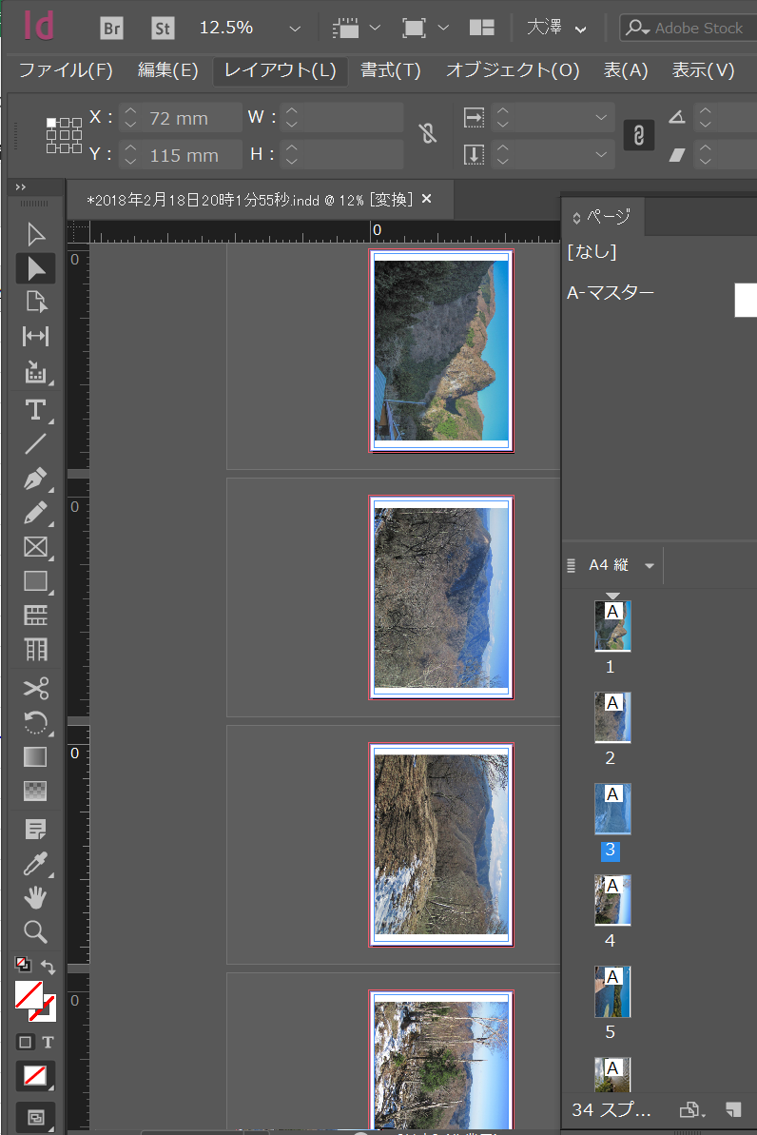

 |  |  |  |  |  |  | 動作確認
 |  |  |  |  |  |  |  | Windows 10
 |  |  |  |  |  |  |  |  | Adobe InDesign CC 2018(13.0.1)
 |  |  |  |  |  |  |  |  | Adobe InDesign CC 2017(12.1.0.56)
 |  |  |  |  |  |  |  | Mac macOS High Sierra 10.13.3
 |  |  |  |  |  |  |  |  | Adobe InDesign CC 2018(13.0.1)
 |  |  |  |  |  |  |  |  | Adobe InDesign CC 2017(12.1.0.56)

